Table 1
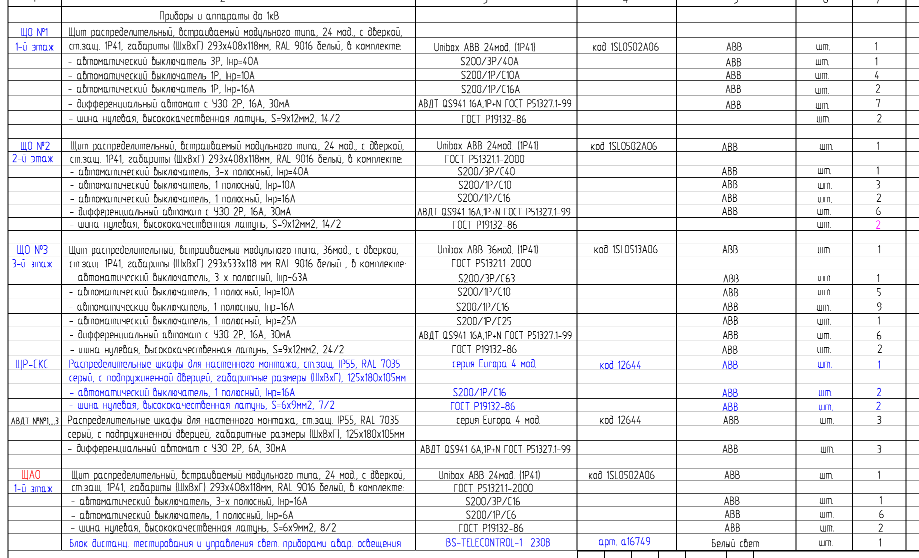
№ п/ п | № в ЛСР | Наименование вида работ | Ед. изм. | Кол-во | Ссылка на чертежи, спецификации | Формула расчета. Расчет объемов работ и расхода материалов. Пояснения по размерам, количеству (согласно проектным данным), материалам и др.
Раздел 1. Монтаж шитов
1 |  | Монтаж шкафа напольного Schneider Electric Spacial, 800x1600x400мм, IP55, сталь, | шт |  |  | 24+15+11+14+11+16+9
2 |  | Монтаж авт. выкл. NM8N-250C EN 3P 160А 36кА с электр. расцепителем (R) | шт |  |  | 100*5
3 |  | Монтаж шины медной (4 м) | шт |  |  | Округ (100/2)
4 |  | Монтаж изолятора силового | шт |  |  | 100*4
5 |  | Монтаж провода ПВ-3 185 | м |  |  | 100*1,5*3*2+10%
6 |  | Провод медный ПВ-1 (ПуВ) 6 кв.мм одножильный желто- зеленый | м |  |  | (24+15+11+14+11+16+9)*2
7 |  | Монтаж кабеля силового с медными жилами, сечением: 5х185 мм2 в металлический кабель канал на высоте | м |  |  | 100*2*4
8 |  | Монтаж кабельной муфты 5ПКТп-1-150/240 нг-LS | шт |  |  | 4*100
Раздел 2. Узлы крепления
1 |  | Монтаж лотка неперфорированного замкового оцинкованного ЛМЗ-200х100-1,0-3000 | шт |  |  | 24+15+11+14+11+16+9
2 |  | Установка крышки лотка замкового 200х1,0х3000 горячеоцинкованного | шт |  |  | 24+15+11+14+11+16+9
3 |  | Монтаж угла горизонтального замкового 90 град, ЛМЗУ- 200х100-0,7-90-R-600 оцинкованного | шт |  |  | 24+15+11+14+11+16+9
4 |  | Установка крышки к углу плоскому замковому 90 градусов к кабельному лотку 200-0,7 | шт |  |  | 24+15+11+14+11+16+9
5 |  | Монтаж угла внутреннего (подъем) замкового 45 град, ЛМЗП-200х100-0,7-45 оцинкованного | шт |  |  | 24+15+11+14+11+16+9
6 |  | Установка крышки к угловой внутренней (подъему) замковому к кабельному лотку 200-0,7 | шт |  |  | 24+15+11+14+11+16+9
7 |  | Монтаж узла крепления лотка спуск по колонне | шт |  |  | (24+15+11+14+11+16+9)*2
8 |  | Лист металлический 800х300х2 мм | шт |  |  | 24+15+11+14+11+16+9
9 |  | Анкер М6х100 | шт |  |  | (24+15+11+14+11+16+9)*2
Раздел 3. Демонтажные работы
1 |  | Демонтаж электрических щитов | шт
2 |  | Демонтаж кабелей | м |  |  | 10*130

1 |  | Монтаж шкафа напольного Schneider Electric Spacial, 800x1600x400мм, IP55, сталь, | шт | 100 | 107-24/М10-ЭМ л. 2, 3, 5, 7 | 24+15+11+14+11+16+9
2 |  | Монтаж авт. выкл. NM8N-250C EN 3P 160А 36кА с электр. расцепителем (R) | шт | 500 | 107-24/М10-ЭМ л. 2, 7 | 100*5
3 |  | Монтаж шины медной (4 м) | шт | 50 | 107-24/М10-ЭМ л. 2, 7 | Округ (100/2)
4 |  | Монтаж изолятора силового | шт | 400 | 107-24/М10-ЭМ л. 2, 7 | 100*4
5 |  | Монтаж провода ПВ-3 185 | м | 990 | 107-24/М10-ЭМ л. 2, 7 | 100*1,5*3*2+10%
6 |  | Провод медный ПВ-1 (ПуВ) 6 кв.мм одножильный желто- зеленый | м | 200 | 107-24/М10-ЭМ л. 2, 6 | (24+15+11+14+11+16+9)*2
7 |  | Монтаж кабеля силового с медными жилами, сечением: 5х185 мм2 в металлический кабель канал на высоте | м | 800 | 107-24/М10-ЭМ л. 2, 5, 7 | 100*2*4
8 |  | Монтаж кабельной муфты 5ПКТп-1-150/240 нг-LS | шт | 400 | 107-24/М10-ЭМ л. 2, 5, 7 | 4*100
Раздел 2. Узлы крепления
1 |  | Монтаж лотка неперфорированного замкового оцинкованного ЛМЗ-200х100-1,0-3000 | шт | 100 | 107-24/М10-ЭМ л. 5 | 24+15+11+14+11+16+9
2 |  | Установка крышки лотка замкового 200х1,0х3000 горячеоцинкованного | шт | 100 | 107-24/М10-ЭМ л. 5 | 24+15+11+14+11+16+9
3 |  | Монтаж угла горизонтального замкового 90 град, ЛМЗУ- 200х100-0,7-90-R-600 оцинкованного | шт | 100 | 107-24/М10-ЭМ л. 5 | 24+15+11+14+11+16+9
4 |  | Установка крышки к углу плоскому замковому 90 градусов к кабельному лотку 200-0,7 | шт | 100 | 107-24/М10-ЭМ л. 5 | 24+15+11+14+11+16+9
5 |  | Монтаж угла внутреннего (подъем) замкового 45 град, ЛМЗП-200х100-0,7-45 оцинкованного | шт | 100 | 107-24/М10-ЭМ л. 5 | 24+15+11+14+11+16+9
6 |  | Установка крышки к угловой внутренней (подъему) замковому к кабельному лотку 200-0,7 | шт | 100 | 107-24/М10-ЭМ л. 5 | 24+15+11+14+11+16+9
7 |  | Монтаж узла крепления лотка спуск по колонне | шт | 200 | 107-24/М10-ЭМ л. 5, 7 | (24+15+11+14+11+16+9)*2
8 |  | Лист металлический 800х300х2 мм | шт | 100 | 107-24/М10-ЭМ л. 6 | 24+15+11+14+11+16+9
9 |  | Анкер М6х100 | шт | 200 | 107-24/М10-ЭМ л. 6 | (24+15+11+14+11+16+9)*2
Раздел 3. Демонтажные работы
1 |  | Демонтаж электрических щитов | шт | 194 | 107-24/М10-ЭМ л. 8
2 |  | Демонтаж кабелей | м | 1300 | 107-24/М10-ЭМ л. 8 | 10*130

Лист4
